低功耗测试
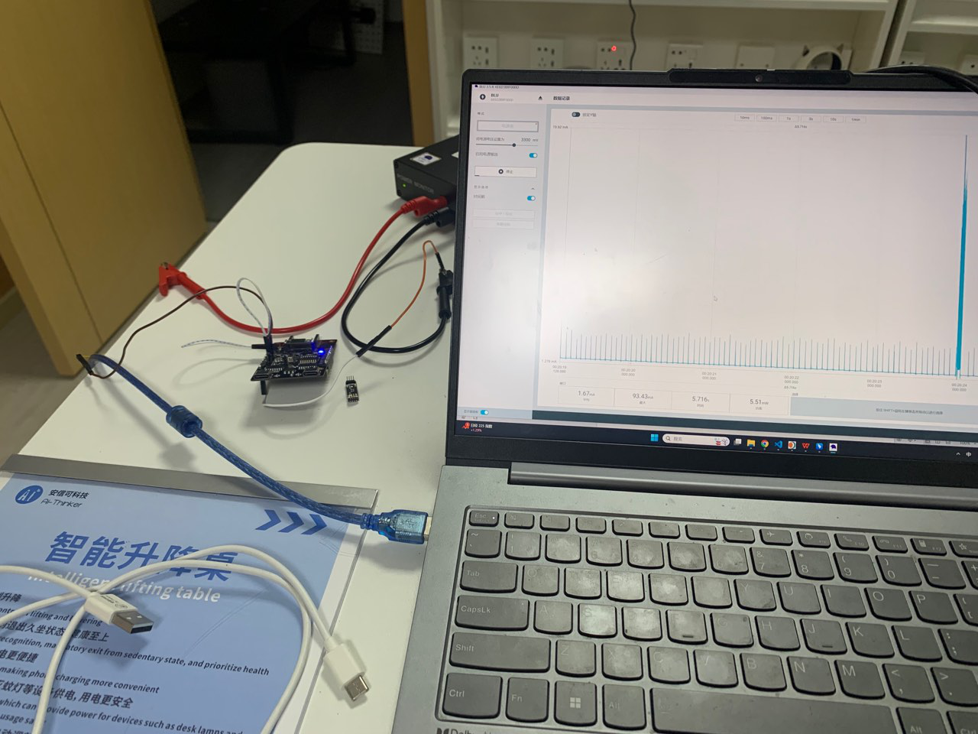
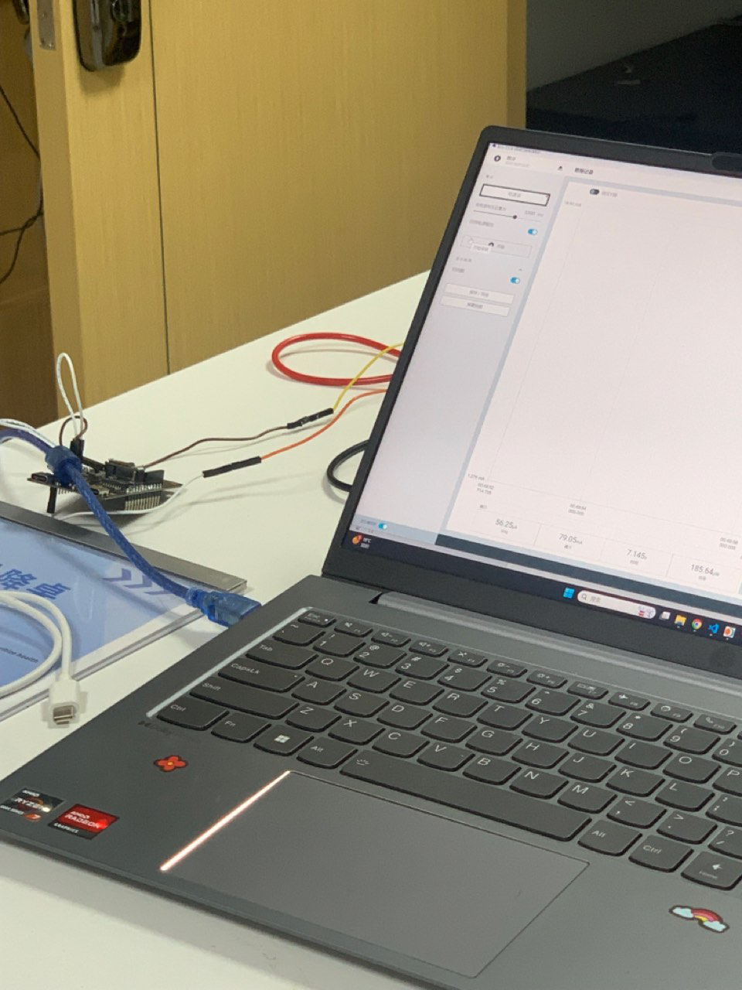
低功耗测试
测试环境： 410会议室，无其他运动障碍物，模组直接固定在桌子上，进行低功耗测试。
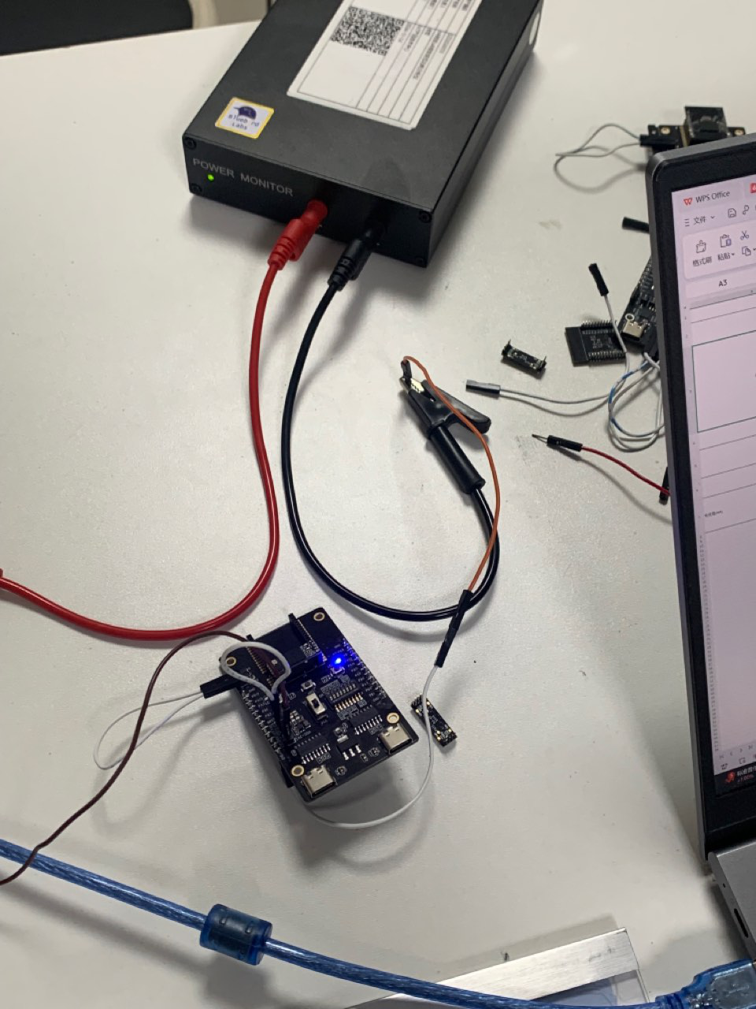 测试方法：把VDD13 和 V13 进行短接，以使用板载 DCDC 1.3V 供电，断开 VCC 和 VCC-3V3 接口，然后用 VCC 进行供电
测试仪器：Rd-61模组、Rd-60-Kit开发板、sscom串口工具、笔记本电脑、低功耗测试仪 （本实验使用 Power Monitor BLU 939）
 | 固件版本：5米低功耗人存(2)
 | 有人 | 无人
电流值(mA) | 1.67ma | 56.25ua

